Sheet1
課題内容：UNITY環境学習
 | 9：00～12：00 | Unityでプログラミングをやってみよう【C#基本】(プログラミング作成・動作理解)
 | 12：00～13：00 | 昼食
 | 13：00～15：00 | Unityでプログラミングをやってみよう【C#基本】(プログラミング作成・動作理解)
 | 15：00～17：30 | ゲーム開発ができるようになる基礎知識まとめ(資料まとめ)
 | 17：30～18：00 | 本日のまとめ／明日の課題準備

 | 1．Unityでプログラミングをやってみよう【C#基本】
 | https://dkrevel.com/makegame-beginner/program-beginner/

 | 上記URL内容を確認しながらプログラムの作成を行いました。

 | Unityでプログラミングをやってみよう【C#基本】

 | Unityのプレハブを使ってみよう
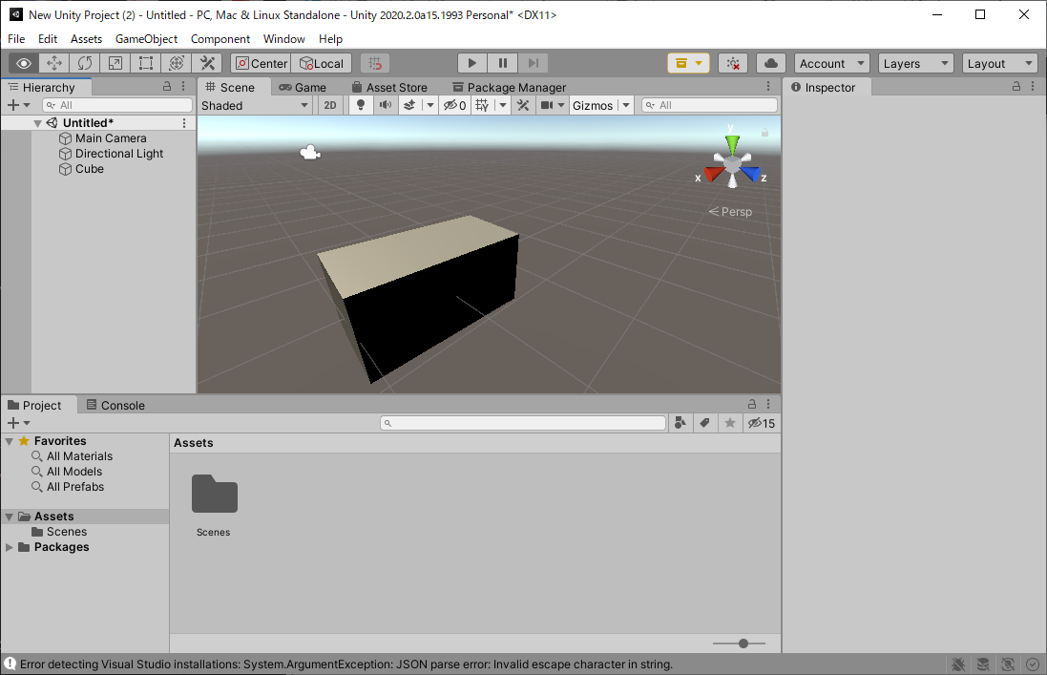

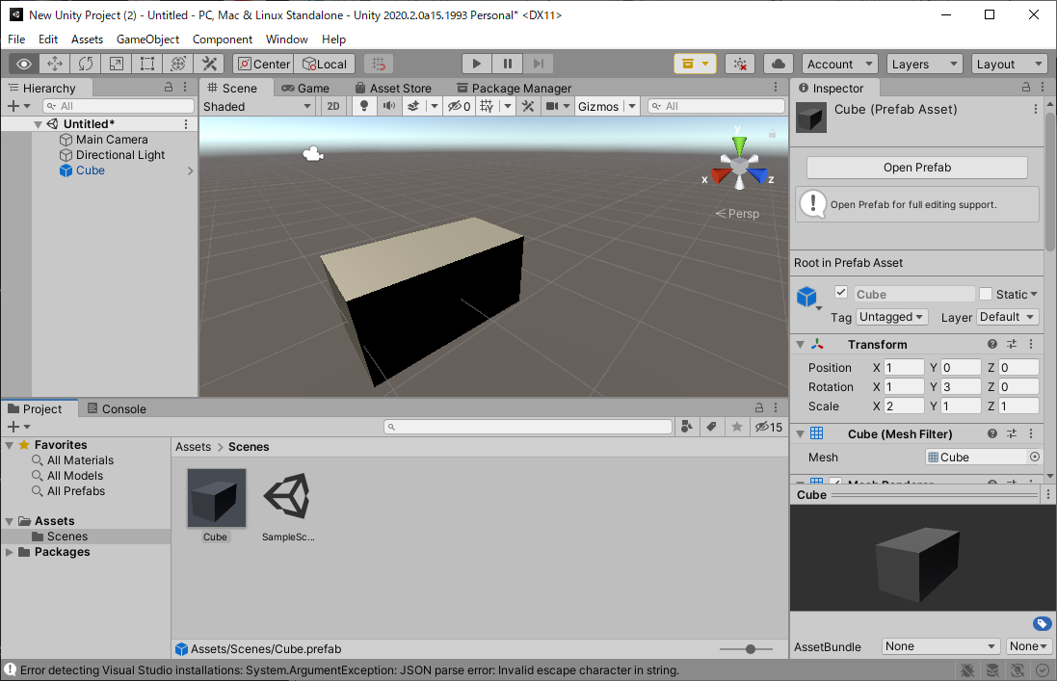

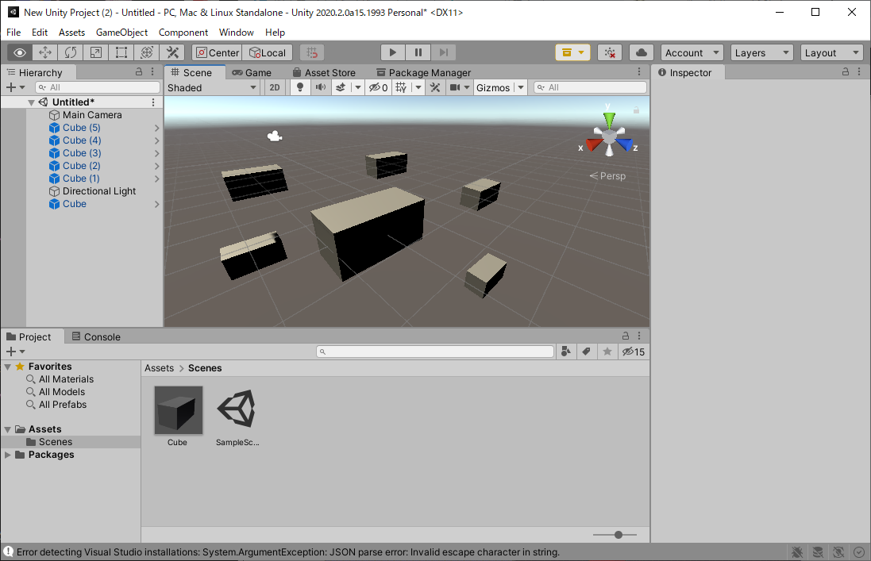

 | プレハブを変更してみよう

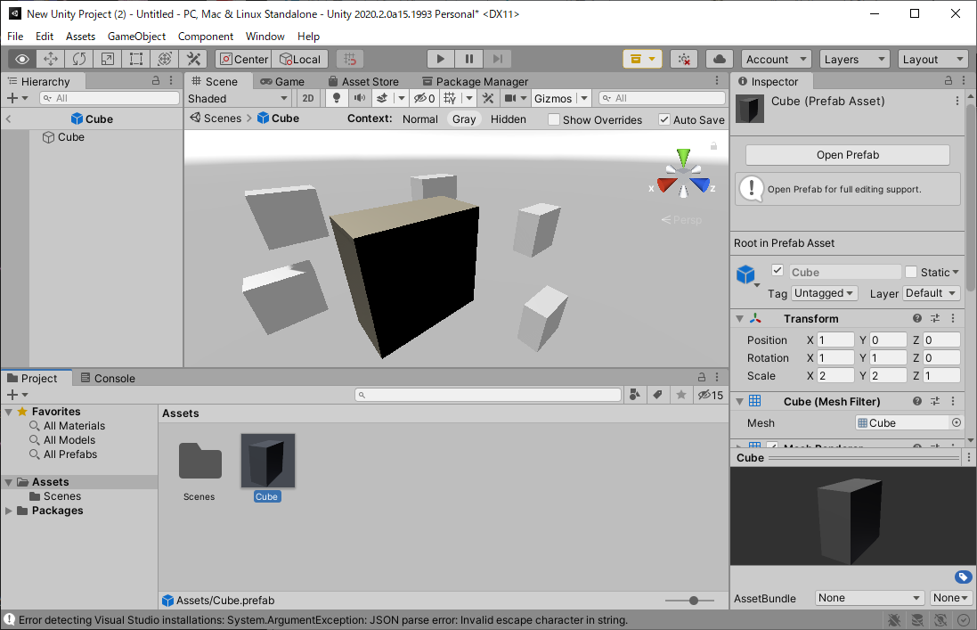

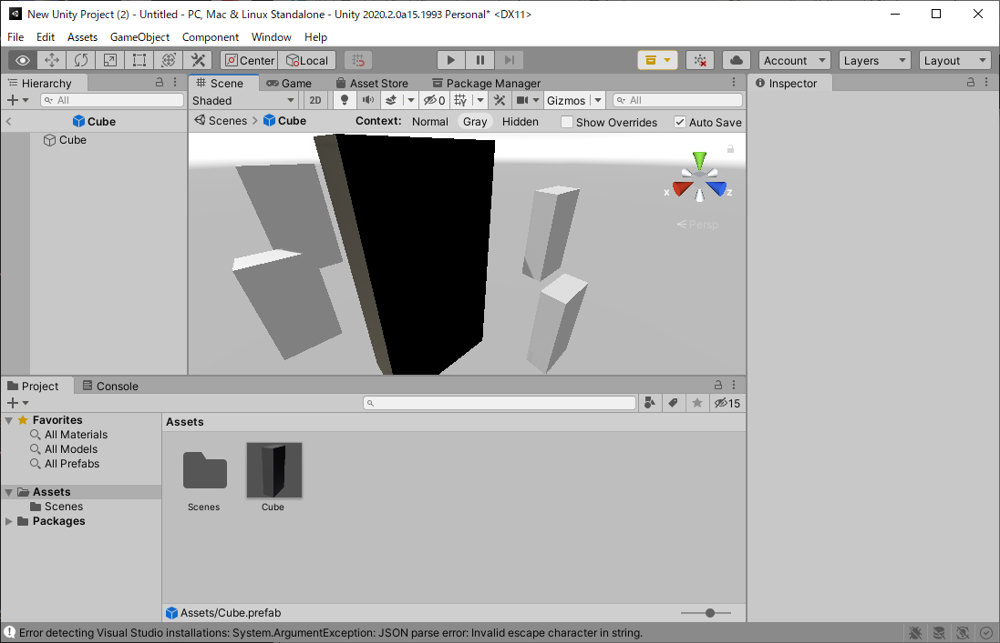

 | プレハブを解除しよう
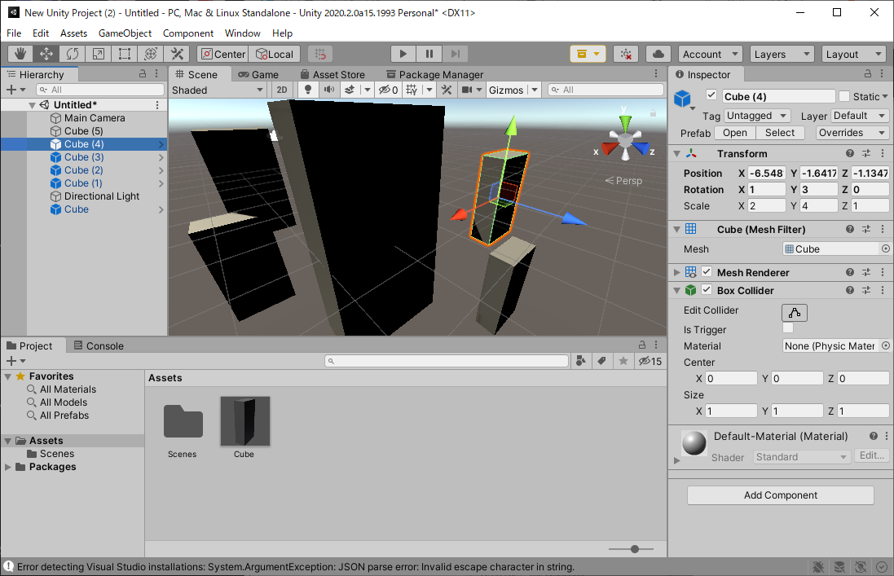

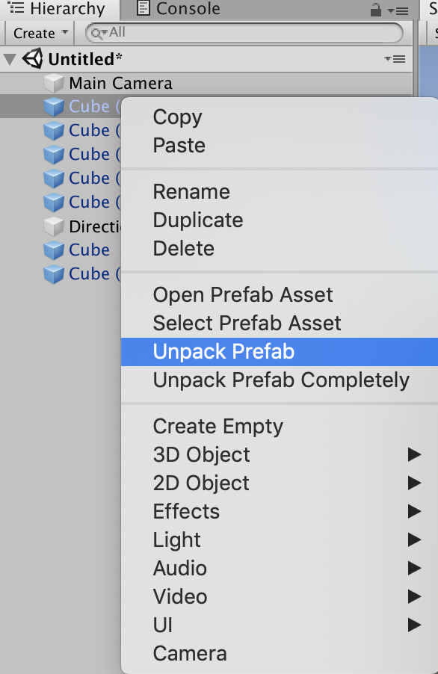

 | 解除されれば、プレハブに変更がされてもこのゲームオブジェクトは変更されません。

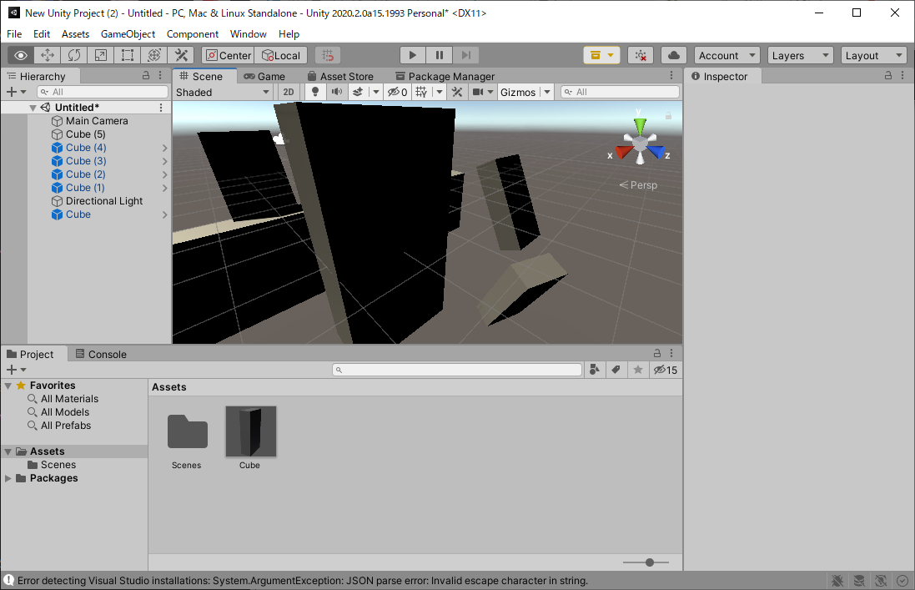

 | このように独自にパラメータをいじったオブジェクトは「いじったパラメータ部分だけ」プレハブの変更を受け付けなくなります。

 | いじってない部分はプレハブの変更の影響を受けます。

 | ちなみに、TransformのPositionとRotationに関してはローカル座標は保存されますが、ワールド座標は保存されません。

 | プレハブの中の子オブジェクトを動かすと、その位置と回転はパラメータをいじったとみなされますが、一番親のオブジェクトの位置と回転を動かしてもパラメータをいじったとはみなされません。

 | ちなみに、元のプレハブからパラメータがいじってあると、いじったパラメータは太字になります。

 | プレハブを使う際の注意点（マテリアルについて）

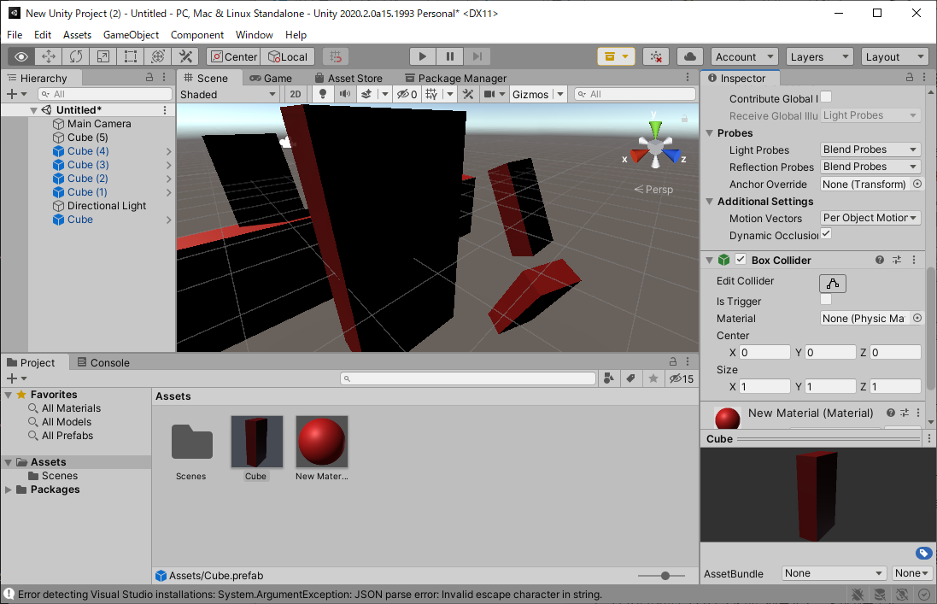

 | ゲームオブジェクトの変更をプレハブに適用する

 | インスペクターの上の方にPrefabと言う項目があるので、その中のOverridesをクリックします。その後、Apply Allをクリックすれば、ゲームオブジェクトの変更がプレハブに適用されます。Revert Allで全ての変更を破棄して元のプレハブと同じにします。

 | プレハブを用意すると複製する時に便利だよ！
 | プレハブには子オブジェクトも含めることができるよ！
 | プレハブに変更を加えると複製されたオブジェクトにも反映されるよ！
 | 複製されたオブジェクトは独自に変更を持つこともできるよ！

 | プレハブの親子関係

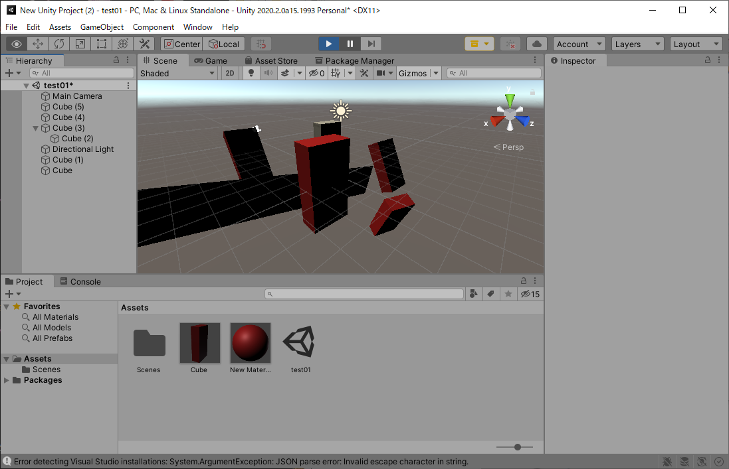

 | 個別変更の適用
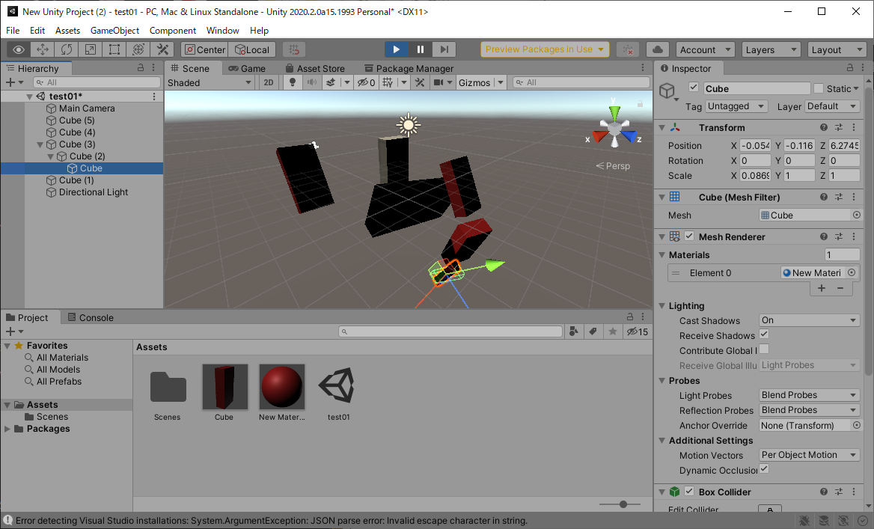

 | Nested Prefabsとは

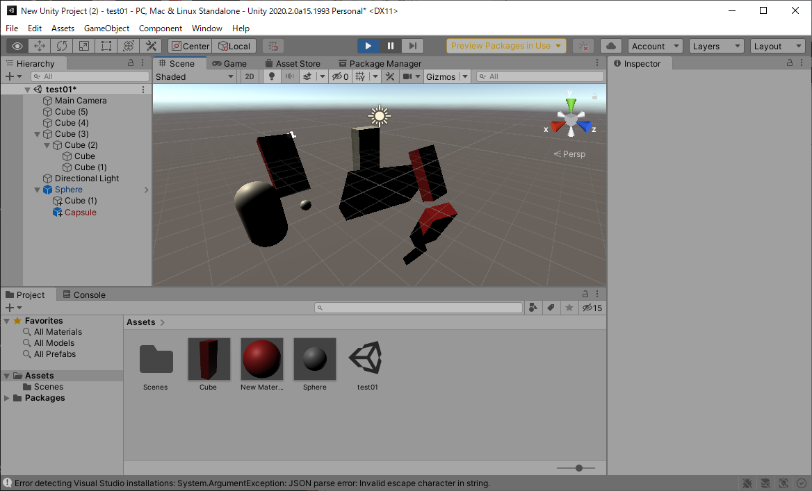

 | ・プレハブは親子関係を含める事ができるよ！
 | ・親子関係を持ったプレハブの変更は新たに子オブジェクトを含めることはできるけど、移動、削除はプレハブモードじゃないとできないよ！
 | ・プレハブからの独自変更は個別に適応できるよ！
 | ・プレハブの中にプレハブを入れる事ができるよ！
 | ・プレハブは派生系を作る事ができるよ！

